Объяснение простыми словами
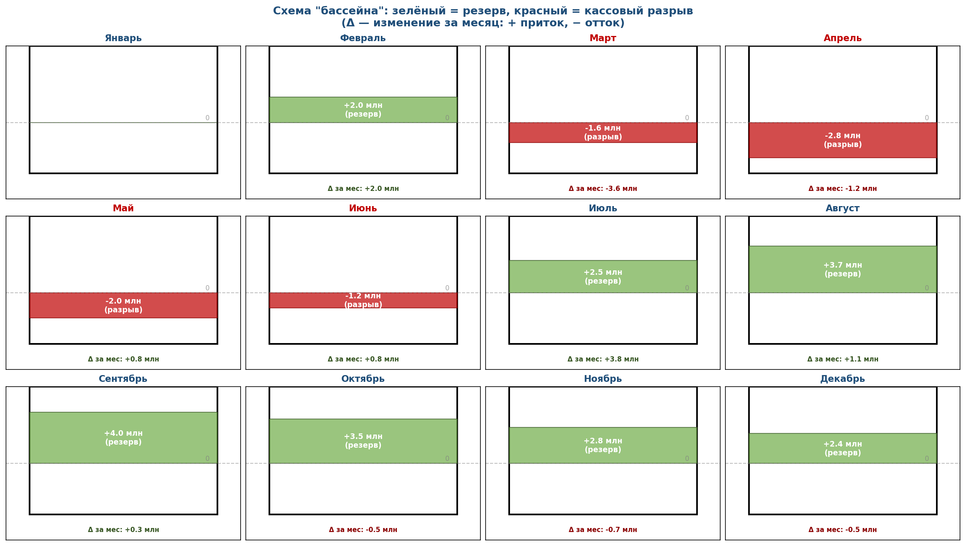
Что такое кассовый разрыв, чистый поток и накопленный баланс
Объяснение на бытовом примере, без бухгалтерских терминов

АНАЛОГИЯ С КОШЕЛЬКОМ
Представьте, что у вас есть кошелёк. Вы получаете зарплату и тратите деньги. В течение месяца в кошельке накапливается остаток — это и есть «накопленный баланс». Каждый день вы можете либо положить деньги в кошелёк (приток), либо достать (отток). Разница между тем, что положили и достали за день — это «чистый поток». Если в какой-то день нужно достать больше, чем есть в кошельке, — это кассовый разрыв. Вы вынуждены занимать деньги, иначе не сможете заплатить.

ЧИСТЫЙ ПОТОК МЕСЯЦА

Формула: | Чистый поток = Деньги, пришедшие за месяц − Деньги, ушедшие за месяц
Пример (март): | Чистый поток = 2,4 млн (пришло от РТТ) − 6,0 млн (платёж Эмпилс) = −3,6 млн руб

Что входит в чистый поток:
Компонент | Что это | Когда происходит | В марте
Деньги от РТТ (входящий поток) | Поступления от розничных торговых точек, которые заплатили за январскую-февральскую вторичку | Через 30 дней после отгрузки в РТТ | +2,4
Платёж Эмпилс (исходящий поток) | Оплата товара, который был закуплен в январе | Через 45 дней после получения товара | −6,0
Зарплата, аренда, налоги | Операционные расходы (в модели не учтены) | Ежемесячно | 0 (упрощение)
ЧИСТЫЙ ПОТОК МАРТА | Пришло минус ушло | Итог месяца | −3,6 млн

НАКОПЛЕННЫЙ БАЛАНС

Формула: | Накопленный баланс = Накопленный баланс прошлого месяца + Чистый поток текущего месяца
Простыми словами: | Накопленный баланс — это «сколько денег в кошельке на конец месяца». В январе стартуем с 0. В феврале добавили +2 млн → баланс = 2 млн. В марте «достали» 3,6 млн → баланс = 2 − 3,6 = −1,6 млн. ⚠ Кассовый разрыв! В апреле ещё «достали» 1,2 млн → баланс = −1,6 − 1,2 = −2,8 млн. Минимум! С мая начинаем выходить в плюс: +0,8 → −2,0; +0,8 → −1,2; +3,75 → +2,55 ✓

КАССОВЫЙ РАЗРЫВ — ЧТО ЭТО ЗНАЧИТ ДЛЯ ДИСТРИБЬЮТОРА
Кассовый разрыв — это ситуация, когда НАКОПЛЕННЫЙ БАЛАНС становится отрицательным. В терминах бизнеса: дистрибьютор должен заплатить поставщику (Эмпилс) и другим кредиторам бОльшую сумму, чем у него сейчас есть на счетах. Что это значит физически: • Нельзя платить зарплату сотрудникам вовремя • Просрочка платежей поставщику → штрафы, потеря доверия • Риск банкротства, если разрыв глубокий и длительный В нашем случае: разрыв −2,8 млн руб в апреле. Это не смертельно, но нужно либо иметь стартовый капитал 3 млн руб, либо договориться с Эмпилс об отсрочке 60 дней.

ВИЗУАЛЬНАЯ АНАЛОГИЯ: 12 МЕСЯЦЕВ В ОДНОЙ КАРТИНКЕ
Ниже — схема «бассейна»: каждый месяц — отдельный бассейн, заполненный зелёным (резерв) или красным (долг).

Визуализации
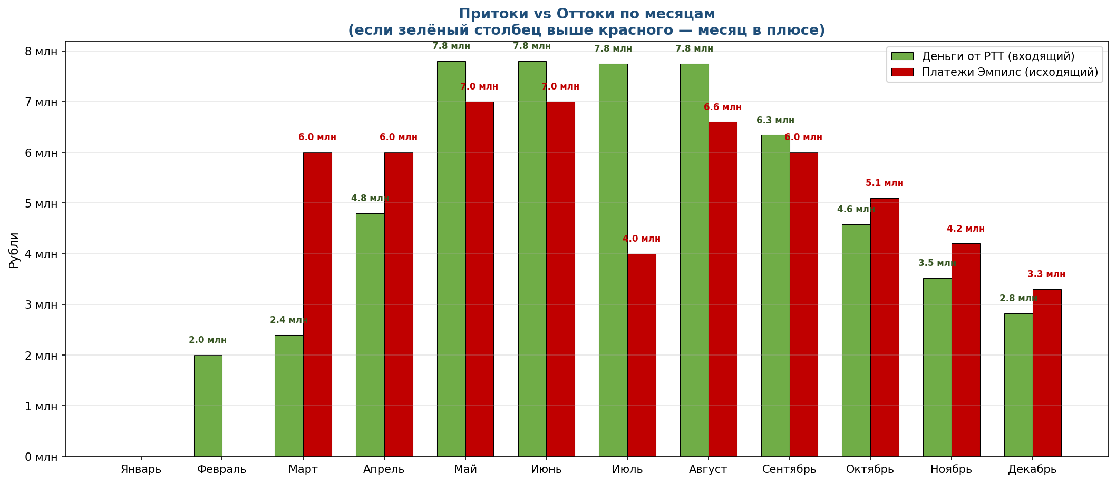
Три ракурса на кассовый поток: для лучшего понимания

РАКУРС 1: КАСКАД — как из стартового 0 формируется накопленный баланс
Каждый столбец = изменение за месяц. Зелёные — приток денег (рост баланса), красные — отток (падение). Линия показывает итог.

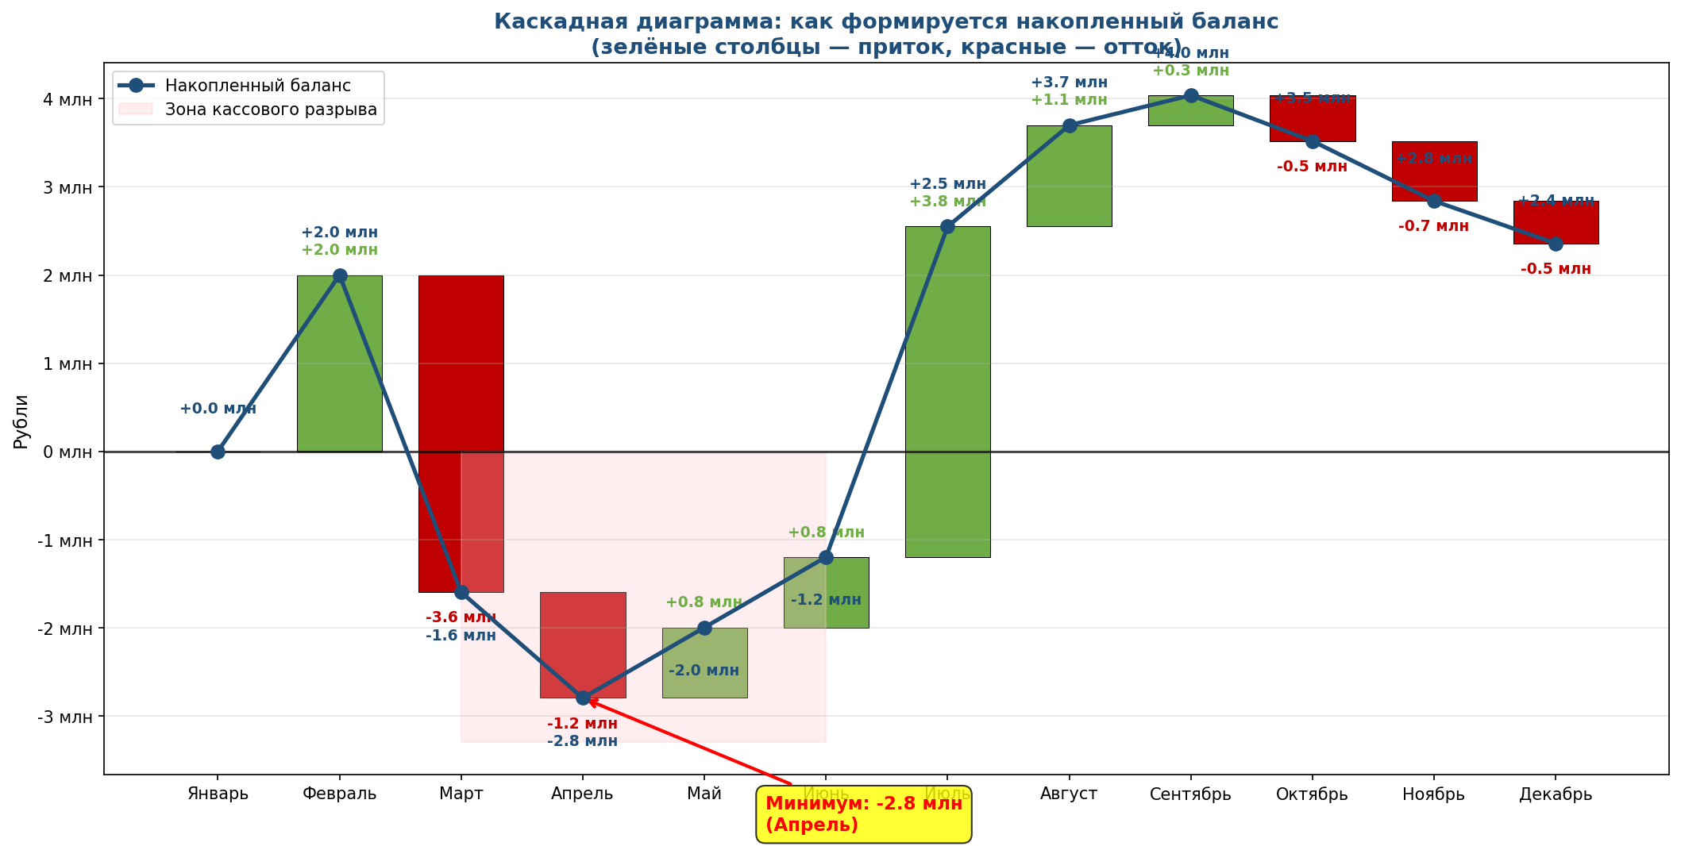

РАКУРС 2: НАКОПЛЕННЫЙ БАЛАНС С ЗОНАМИ — где мы в плюсе, а где в минусе
Зелёная зона — деньги есть (резерв). Красная зона — кассовый разрыв (нужно покрывать долг).

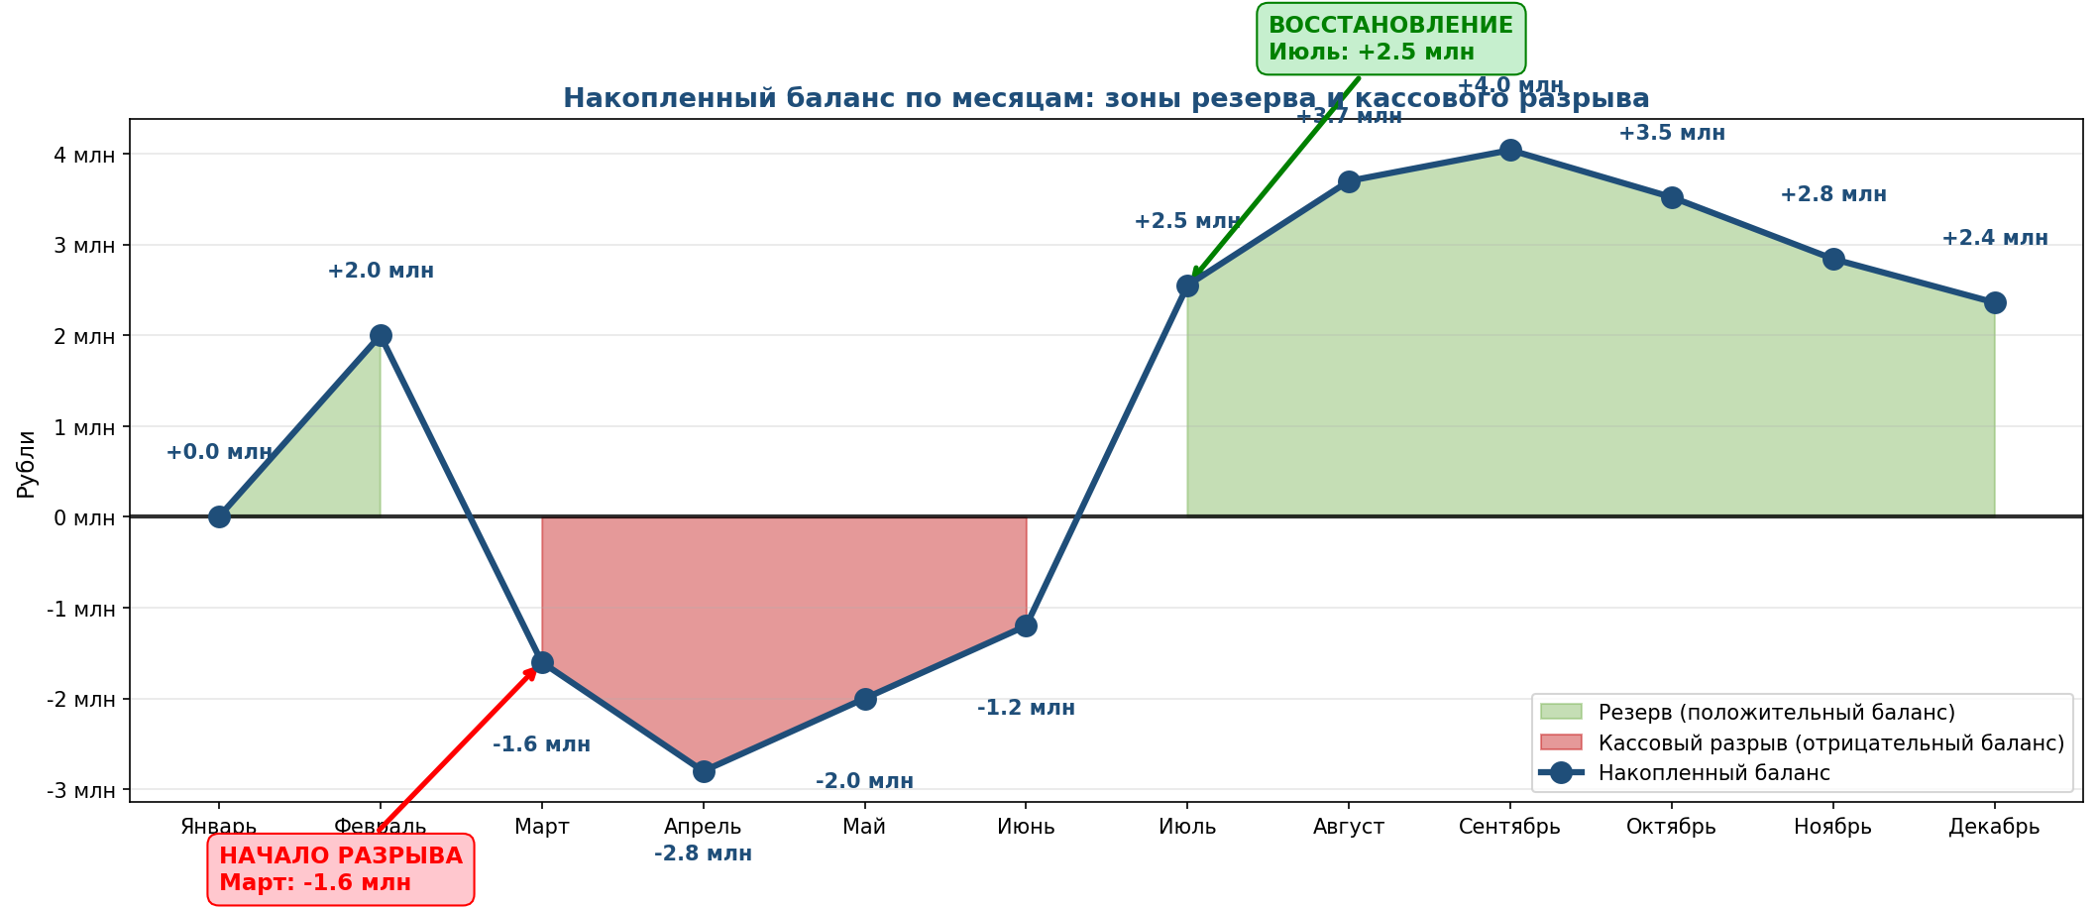

РАКУРС 3: ПРИТОКИ vs ОТТОКИ — что приходит и что уходит каждый месяц
Зелёный столбец = деньги от РТТ (входящий). Красный = платёж Эмпилс (исходящий). Если зелёный выше красного — месяц в плюсе.

